Sheet1
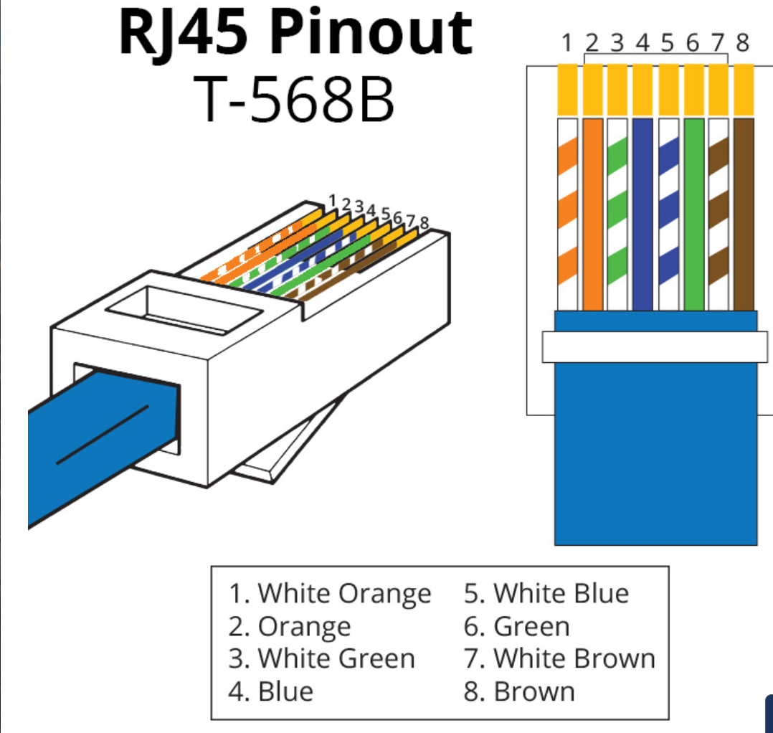
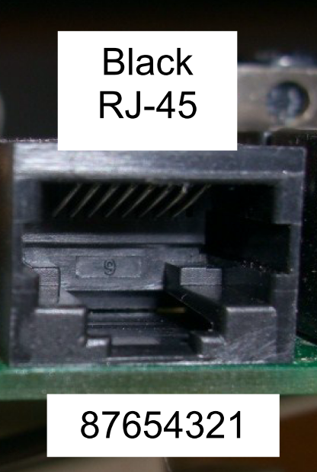
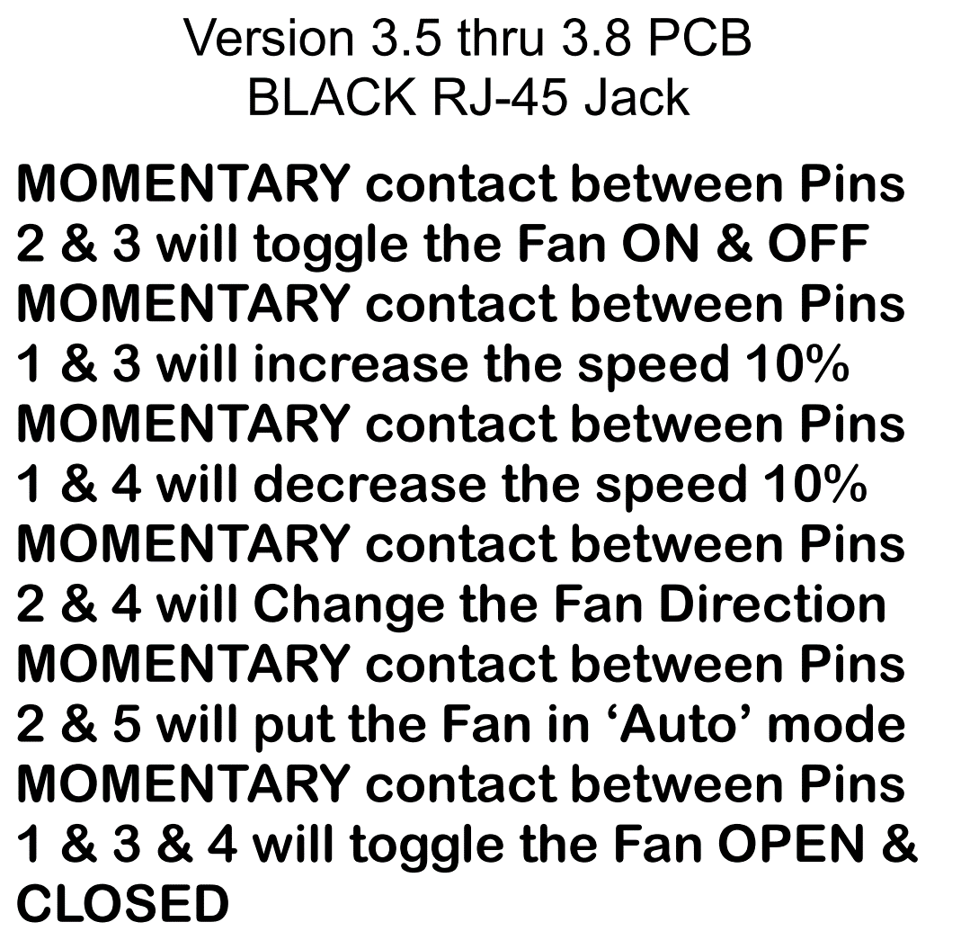
MaxxFan | Action | Real | Color
2,3 | Fan on/off | 6,7 | Gr,BrWh
1,3 | Fan increase | 6,8 | Gr,Br
1,4 | Fan decrease | 5,8 | BlWh,Br
2,4 | Fan direction | 5,7 | BlWh,BrWh
2,5 | Fan auto | 4,7 | Bl,BrWh
1,3,4 | Fan open/close | 5,6,8 | BlWh,Gr,Br

Br=Ground
BrWh=Ground

1 | 8
2 | 7
3 | 6
4 | 5
5 | 4
6 | 3
7 | 2
8 | 1

